面积
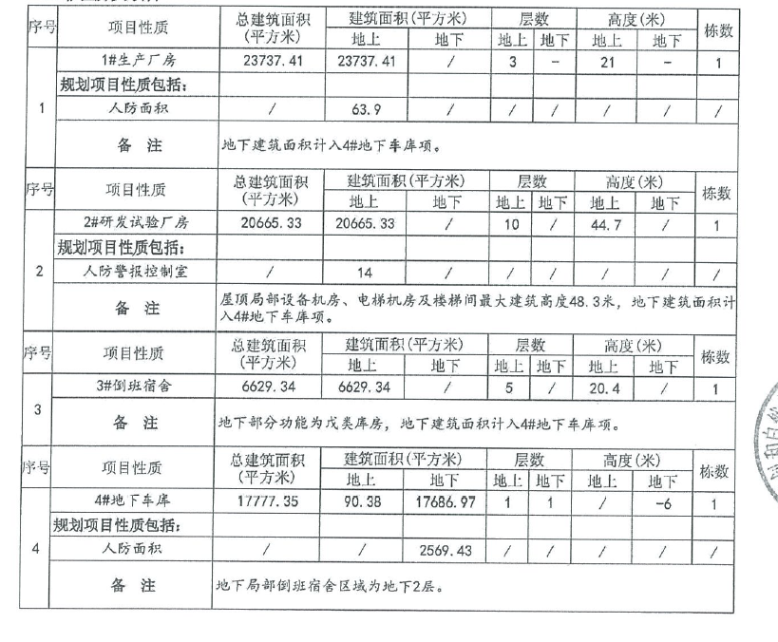
序号 | 楼号 | 总建筑面积 | 地上建筑面积 | 工业（不含人防） | 地上人防 | 地下建筑面 | 地下车库 | 地下人防
1 | 1#生产厂房 | 23737.41 | 23737.41 | 23673.51 | 63.9 | 0
2 | 2#研发试验厂房 | 20665.33 | 20665.33 | 20651.33 | 14
3 | 3#倒班宿舍 | 6629.34 | 6629.34 | 6629.34 |  | 0
4 | 4#地下车库 | 17777.35 | 90.38 | 90.38 |  | 17686.97 | 15117.54 | 2569.43
5 | 5#化学品库 | 126 | 126 | 126
 | 合计 | 68935.43 | 51248.46 | 51170.56 | 77.9 | 17686.97 | 15117.54 | 2569.43

 | 序号 | 楼号 | 总规划建筑面积（不含人防） | 地上规划建筑面积 | 地下规划建筑面 | 总层数
 | 1 | 1#生产厂房 | 23673.51 | 23673.51 | 0 | 3
 | 2 | 2#研发试验厂房 | 20651.33 | 20651.33 | 0 | 10
 | 3 | 3#倒班宿舍 | 6629.34 | 6629.34 | 0 | 5
 | 4 | 4#地下车库 | 15207.92 | 90.38 | 15117.54 | 1（-1）
 | 5 | 5#化学品库 | 126 | 126 | 0 | 1
 |  | 合计 | 66288.1 | 51170.56 | 15117.54

土地案例
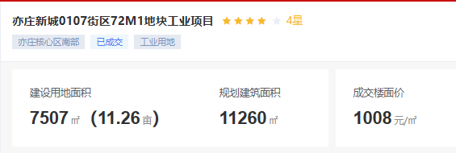
地块名称 | 城市 | 地块编号 | 建设用地面积(㎡) | 规划建筑面积(㎡) | 用地性质 | 详细规划 | 容积率 | 出让方式 | 成交时间 | 受让单位 | 成交价(万元) | 成交土地单价(元/㎡) | 成交楼面价(元/㎡)
亦庄新城YZ00-0106街区15M1地块工业项目 | 北京市 | 京开国土挂[2023]14号 | 72656 | 145312 | 工业用地 | 一类工业用地 (M1) | ≤2.0 | 挂牌 | 2023-12-19 | 艾美疫苗股份有限公司 | 19181.18 | 2639.99 | 1320
亦庄新城YZ00-0206街区X44M1地块M1/M4混合用地项目 | 北京市 | 京开国土挂[2023]12号 | 16968 | 40904 | 工业用地 | M1/M4混合 | ≤2.5 | 挂牌 | 2023-10-11 | 北京国科天迅科技股份有限公司 | 7041.48 | 4149.85 | 1721
亦庄新城0205街区X18-1M1地块工业项目 | 北京市 | 京开国土挂[2023]08号 | 14078.7 | 28157.4 | 工业用地 | 工业 | 2 | 挂牌 | 2023-07-05 | 北京英创汇智科技有限公司 | 2044.23 | 1452 | 726
亦庄新城0302街区B11M3地块工业项目 | 北京市 | 京开国土挂[2023]01号 | 6837.8 | 5470.24 | 工业用地 | 工业M1 | ≤0.8 | 挂牌 | 2023-02-23 | 广钢气体(北京)有限公司 | 496.42 | 725.99 | 907
亦庄新城0104街区48M4地块工业项目 | 北京市 | 京开国土挂[2022]15号 | 15343 | 36000 | 工业用地 | 工业研发用地(M4) | 小于等于2.35 | 挂牌 | 2023-01-29 | 北京北方华创微电子装备有限公司 | 11401.2 | 7430.88 | 3167
北京经济技术开发区42M2地块工业项目 | 北京市 | 京开国土挂[2022]14号 | 21884.6 | 32826.9 | 工业用地 | 一类工业用地(M1) | 小于等于1.5 | 挂牌 | 2023-01-29 | 北京屹唐科技有限公司 | 3308.95 | 1511.99 | 1008
亦庄新城0104街区34M4地块工业项目 | 北京市 | 京开国土挂[2022]13号 | 3658.3 | 3900 | 工业用地 | 一类工业用地(M1) | 小于等于1.07 | 挂牌 | 2023-01-29 | 北京屹唐科技有限公司 | 368.94 | 1008.5 | 946
亦庄新城0107街区72M1地块工业项目 | 北京市 | 京开国土挂[2022]6号 | 7506.5 | 11259.75 | 工业用地 | 工业(M1) | ≤1.5 | 挂牌 | 2022-08-15 | 萨姆森控制设备(中国)有限公司 | 1134.98 | 1511.99 | 1008

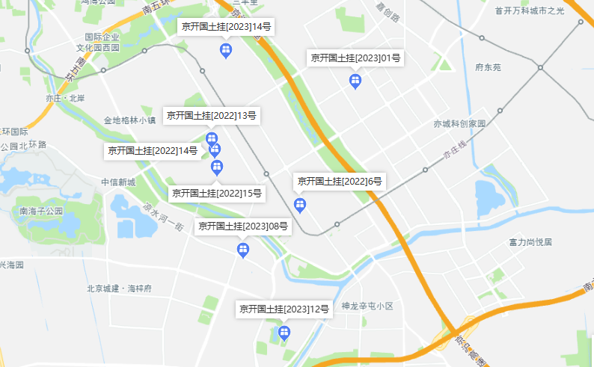

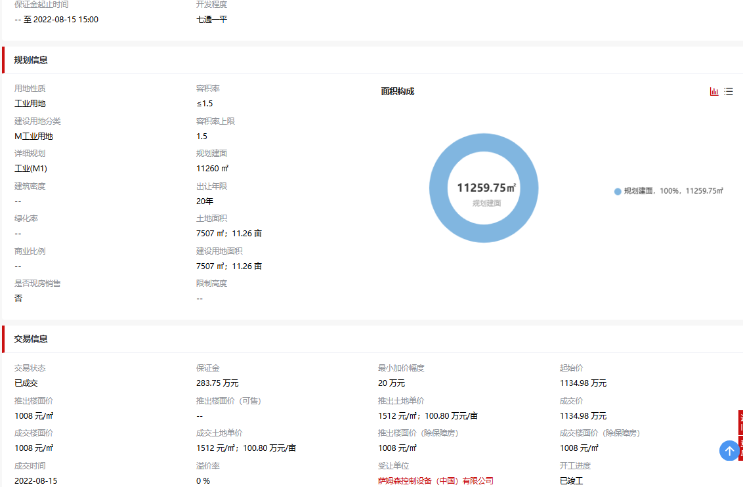

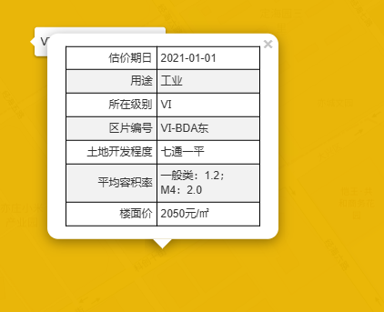

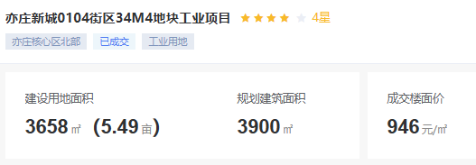

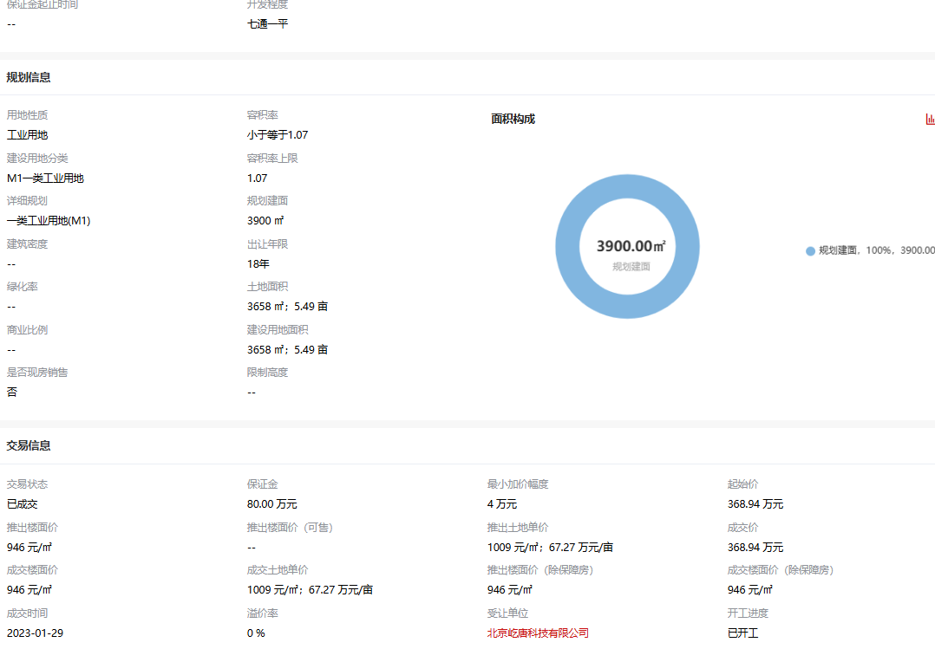

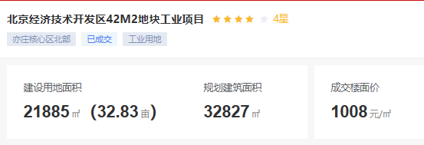

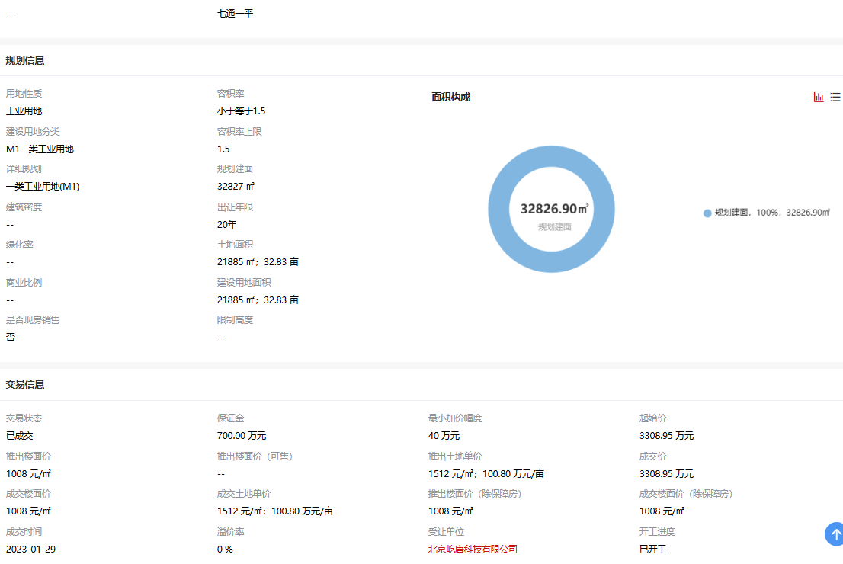

租金
